Defectos
REPORTE DE DEFECTOS

 | ID: |  | ESTADO: | PRIORIDAD: | SEVERIDAD:
 | 1 |  | Nuevo

 | FECHA: |  | REPORTADO POR: | ASIGNADO A: | ENTORNO:
 | 2024-02-07 |  | Equipo QA | Desarrollo

 | TITULO: | No se puede crear usuario

 | DESCRIPCIÓN: | Una vez de ingresar todos los datos obligatorios, entrega "TypeError: Failed to fetch" al momento de hacer click en "registrarme"

 | PASOS PARA REPRODUCIR EL DEFECTO: | 1. | Ingresar a link https://resto-app.ctd.academy/
 |  | 2. | Hacer click en "Crear cuenta"
 |  | 3. | Ingresar el valor "Juan" en nombre
 |  | 4. | ingresar el valor "Oh" en apellido
 |  | 5. | Ingresar el valor "jioh@gmail.com" en email
 |  | 6. | Ingresar el valor "123456" en contraseña
 |  | 7. | Seleccionar el perfil "Cliente"
 |  | 8. | Hacer click en "Registrarme"
 |  | 9.
 |  | 10.

 | RESULTADO ACTUAL: | Aparece el error "TypeError: failed to fetch" debajo del boton Registrarme

 | RESULTADO ESPERADO: | Se debe crear la nueva cuenta

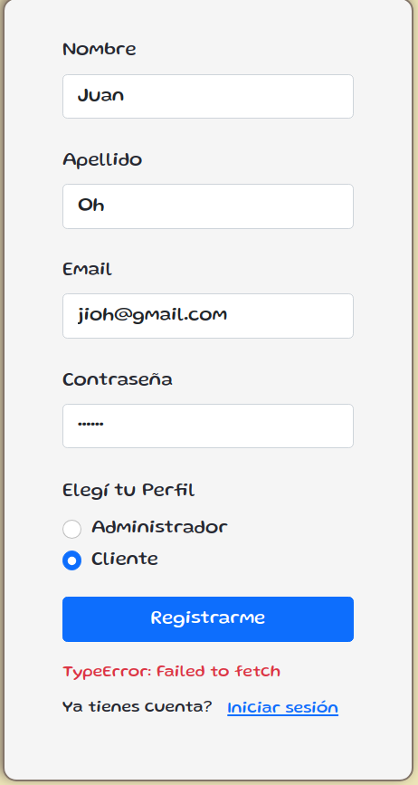
 | EVIDENCIA:

